#填表规则
填表规则

 | 表名

 |  | 所有“有效的工作表”都需要在“A4单元格”中填写表名
 |  | 程序导表以填写的表名为准，EXCEL的文件名，及里面工作表(sheet)的名称不影响导表
 |  | 工作表名(sheet的名字)以#开头时，工作表无效
 |  | 为方便查找表格请将EXCEL文件名统一“第一个字的首字母大写+中划线”开头

 | 表格拆分

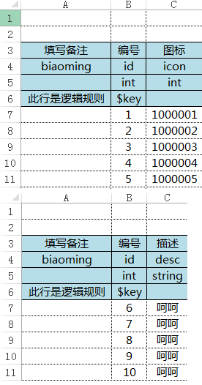
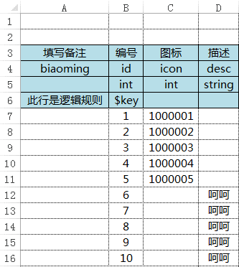
导出
 |  | 相同表名的工作表，导表时会以合集的形式导出
 |  | 举例：

 |  | 所以我们可以把同一个表格拆分成多个工作表，甚至是放到不同的Excel表中
 |  | 详情可以参考单位表(UnitData)和技能表(SpellData)

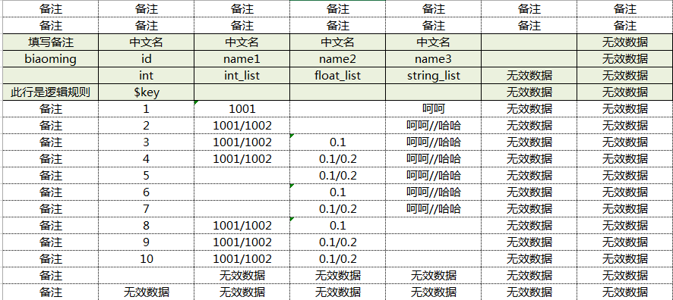
列名为空，本列及右边数据无效
id为空，本行及下方数据无效
 | 填写规则

 |  | 第一列： | 留做备注
 |  | 第二列： | 表的主键，不能重复，B7之后第一个空格表示结束，下面的数据无效
 |  | 第一行： | 备注，爱填啥填啥
 |  | 第二行： | 备注，爱填啥填啥
 |  | 第三行： | 备注，爱填啥填啥
 |  | 第四行： | 列名，英文， 第一个空的列名表示结束， 右边的数据无效
 |  |  | 列名不能重复，不许为空，不许为空，不许为空
 |  |  | 特殊列名：
 |  |  |  | 主键 | id
 |  |  |  | 中文索引 | ch_key
 |  |  |  | 分组主键 | group_id
 |  |  |  | 分组中文索引 | group_ch_key

 |  | 第五行： | 列类型定义，即该列所填数据的类型，可填以下类型：
 |  |  | bool | 布尔型数据，即TRUE或FASLE，没填默认为FALSE
 |  |  | int | 整型数据，即整数
 |  |  | float | 浮点型数据，即小数
 |  |  | string | 字符型数据，即字符串
 |  |  | int_list | 整数列表，用//隔开，例如：1//2//2//2
 |  |  | float_list | 小数列表，用//隔开，例如：1.1/2.3/2/2.5
 |  |  | string_list | 字符串列表，用//隔开，例如：acs//asdw//2awd2//2

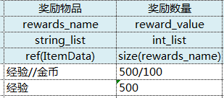
引用物品表，填的是物品表中的ch_key
限制了“奖励数量”这一列只能和“奖励物品”列的长度一样
即：左边填了经验、金币两个物品，右边就必须配2个数字
左边填了经验一个物品，右边就必须配1个数字
 |  | 第六行： | 逻辑检查，即限制该列的输入格式
 |  |  | $key | 主键，固定填在B6单元格，必须要填
 |  |  | uniq | 唯一，即该列数据不可重复
 |  |  | $ignore | 忽略，表示该列数据无效
 |  |  | no_empty | 不为空，表示该列不能为空
 |  |  | ref(table_name) | 通过填写中文索引来引用其他表格数据
 |  |  | size(name) | 使用于list类型的列，限制该列输入数据的长度要和指定的列一致
 |  |  | len(长度)使用列表会检查长度
 | 导表

 |  | 导表方式
 |  |  | 第一种：启动unity，按Ctrl+Shift+H
 |  |  | 第二种：启动unity，选择上方工具栏的“Lua-->ReloadAll”
 |  |  | 第三种：双击打开项目文件中的“trunk/designer_up.bat”

 |  | 导出数据
 |  |  | 导出的数据保存在“trunk\client\LuaScript\Data”文件中
 |  |  | //导出的AI、副本逻辑、副本坐标都在这里面
 |  |  | 程序会先检测是否存在本地文件，存在则使用本地数据，如果不存在则使用服务器上的数据
 |  |  | 所以有这个文件夹的人，每次测试之前都要导表
 |  |  | 没有这个文件夹的人，不用导表，但也无法及时测试修改的表格

 |  | 上传数据
 |  |  | 上传表格之前，请自行导表，确保无误再上传
 |  |  | 上传表格之前，请自行导表，确保无误再上传
 |  |  | 上传表格之前，请自行导表，确保无误再上传
 |  |  | 如果是要联调程序测BUG或者做其他功能，从而出现错误的，请在群里告知他人不要更新、不要重启服务器

 |  | 重启服务器
 |  |  | 服务端数据需要重启服务器才能测试
 |  |  | 重启地址：http://192.168.170.1:30080/index
 |  |  | 请确保表格不会错误再上传
 |  |  | 上传表格之后，请等待几分钟，待更新出以下文件之后再重启，否则重启无效

 | 表格加锁

 |  | 新建的表格需要加锁，加锁操作如下：

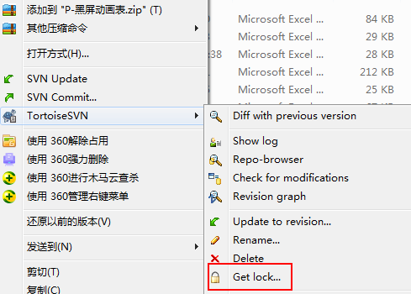
 |  | 1、

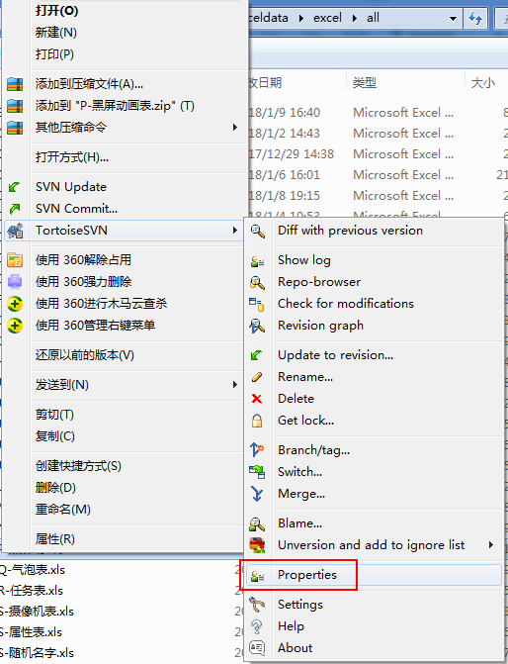
 |  | 2、

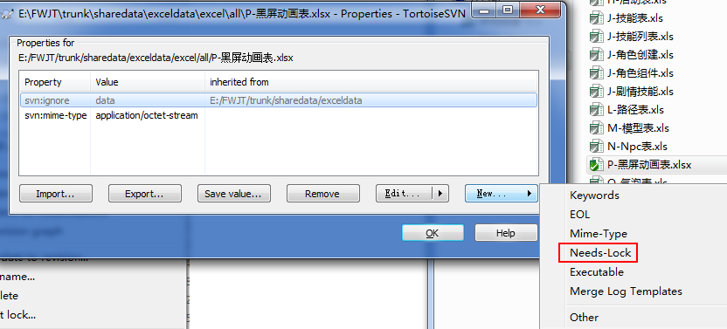
 |  | 3、

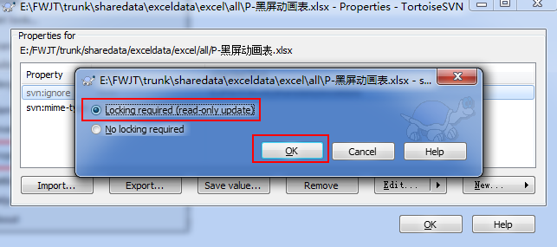
 |  | 4、

